Arkusz1
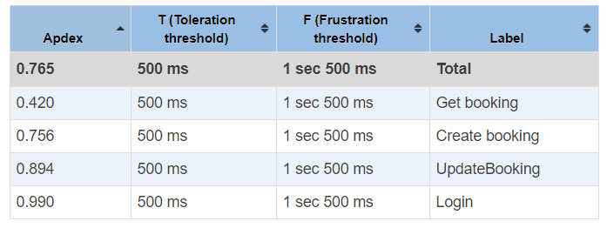
Wszystkie testy wykonywane zdalnie zostały przeprowadzone dla liczby użytkowników równej 30/60/250. W przypadku testów lokalnych nie zostały wygenerowane żadne błędy, na każde żądanie została dostarczona odpowiedź. Średni czas odpowiedzi dla przypadku 30 i 60 użytkowników był podobny, kilkukrotny wzrost był jedynie dla przypadku 250 użytkowników. Dla wszystkich przypadków APDEX wyniósł 1.0 z wyjątkiem testu aktualizacji rezerwacji, gdzie wyniósł 0.904. W przypadku testów zdalnych również wszystkie zakończyły się powodzeniem. Średni czas odpowiedzi porównując z przypadkiem lokalnym wzrósł nawet o kilkadziesiąt razy. Podobny czas został uzyskany w przypadku 30 i 60 użytkowników, tak samo jak APDEX równy 1.0. Znacząca różnica w czasie odpowiedzi pojawiła się w przypadku 250 użytkowników. Dla tego przypadku otrzymaliśmy inny wskaźnik APDEX średnio ok 0.65. Nie powodzeniem zakończyła się próba przetestowania 500 użytkowników na serwerze zdanym, gdzie wszystkie żądania zakończyły się nie powodzeniem i serwer przestał na jakiś czas odpowiadać.

 | Środowisko(lokalne) | Rodzaj testu (bazowy | obciążenia | przeciążający)

 | Środowisko(lokalne) | Rodzaj testu (obciążenia)

 | Środowisko(lokalne) | Rodzaj testu (przeciążający)

 | Środowisko(zdalne) | Rodzaj testu (bazowy)

 | Środowisko(zdalne) | Rodzaj testu (obciążenia)

 | Środowisko(zdalne) | Rodzaj testu (przeciążający)

 | Pierwsza próba - 500 użytkowników zakończona niepowodzeniem

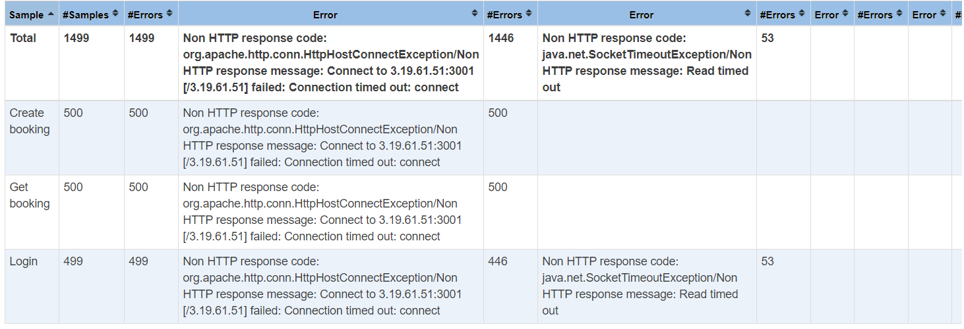

 | Próba druga z 250 użytkownikami

 | Środowisko(lokalne) | Rodzaj testu (bazowy)
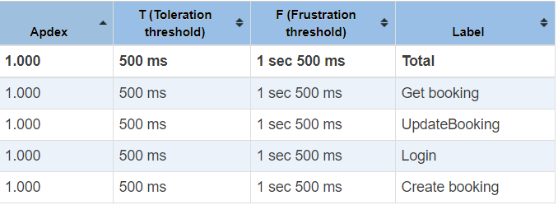

 | Środowisko(lokalne) | Rodzaj testu (obciążenia)
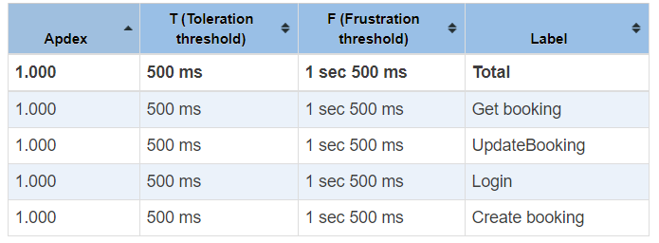

 | Środowisko(lokalne) | Rodzaj testu (przeciążający)

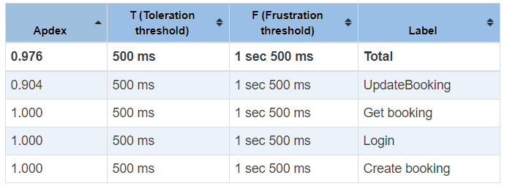

 | Środowisko(zdalne) | Rodzaj testu (bazowy)
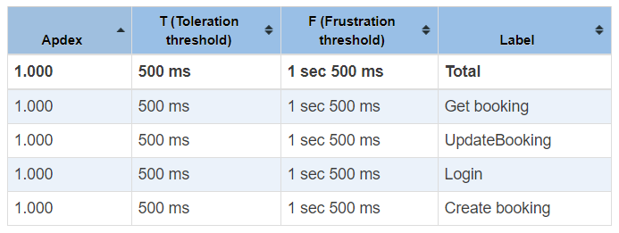

 | Środowisko(zdalne) | Rodzaj testu (obciążenia)
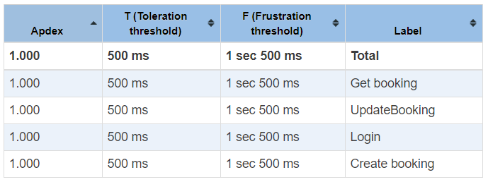

 | Środowisko(zdalne) | Rodzaj testu (przeciążający)

